Estruturas de decisão simples
Estrutura de decisão simples

mf = (n1 + n2 + n3 + n4) / 4

 | Teste de Mesa
 | n1 | n2 | n3 | n4 | mf
 | 5 | 6 | 7 | 8 | 6.5
F
mf >= 5
V
 | 2 | 1 | 3 | 2 | 2

"Aprovado"

"Fim do Programa"

Estrutura de decisão composta
mf = (n1 + n2 + n3 + n4) / 4
Estrutura de decisão composta

mf >= 5
F
V

"Aprovado"
 | Teste de Mesa
 | n1 | n2 | n3 | n4 | mf
 | 7 | 6 | 8 | 9 | 8
"Reprovado"
 | 3 | 5 | 2 | 5 | 4

"Fim do Programa"

Estruturas de decisão Aninhada
mf = (n1 + n2 + n3 + n4) / 4
Estrutura de decisão aninhada
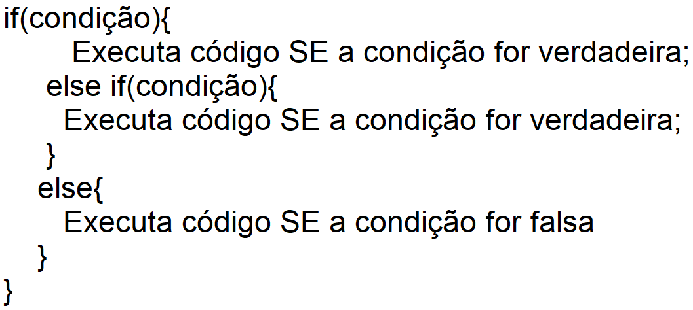

V
mf >= 7
F

"Aprovado"
mf < 5
 | Teste de Mesa
 | n1 | n2 | n3 | n4 | mf
 | 2 | 5 | 3 | 2 | 3
F
 | 9 | 7 | 8 | 9 | 8
V
 | 6 | 5 | 7 | 6 | 6

"Recuperação"
"Reprovado"

"Fim do Programa"

